Por hora
Eventos por hora (início do arquivo)
PROVISÓRIO — eventos acústicos na banda calibrada 2,6–3,2 kHz; não é censo de machos nem prova de espécie em cada linha.
Hora = INÍCIO do arquivo, não o instante de cada evento. Zeros às 11–13 h: nenhum WAV a começar então. Pico às 4–5 h. 50 170 eventos de MP3 sem data não entram aqui.
Hora | Eventos | Nota
00h | 5,220
01h | 5,235
02h | 5,398
03h | 5,802
04h | 7,143 | pico (início de arquivo neste bloco)
05h | 7,181 | pico (início de arquivo neste bloco)
06h | 6,478
07h | 6,467
08h | 4,698
09h | 3,536
10h | 297
11h | 0 | nenhum WAV a começar nesta hora (não é «zero canto»)
12h | 0 | nenhum WAV a começar nesta hora (não é «zero canto»)
13h | 0 | nenhum WAV a começar nesta hora (não é «zero canto»)
14h | 1,663
15h | 1,574
16h | 3,623
17h | 3,669
18h | 4,606
19h | 5,066
20h | 5,873
21h | 4,662
22h | 5,743
23h | 5,858

Por mês
Eventos por mês (início do arquivo)
PROVISÓRIO — eventos acústicos na banda calibrada 2,6–3,2 kHz; não é censo de machos nem prova de espécie em cada linha.
Mês = recorded_at do INÍCIO do arquivo. Agosto e setembro ficam a zero porque essas campanhas são MP3s sem data no nome (os eventos existem no total, aba Resumo). Outubro concentra os WAV datados.
Mês | Eventos | Nota
01 jan | 22,169
02 fev | 18,880
03 mar | 0 | sem WAV com recorded_at neste mês
04 abr | 0 | sem WAV com recorded_at neste mês
05 mai | 0 | sem WAV com recorded_at neste mês
06 jun | 0 | sem WAV com recorded_at neste mês
07 jul | 0 | sem WAV com recorded_at neste mês
08 ago | 0 | campanhas MP3 sem data no nome — eventos não entram neste gráfico
09 set | 0 | campanhas MP3 sem data no nome — eventos não entram neste gráfico
10 out | 58,743 | pico entre os arquivos com data no nome
11 nov | 0 | sem WAV com recorded_at neste mês
12 dez | 0 | sem WAV com recorded_at neste mês

Espectrogramas
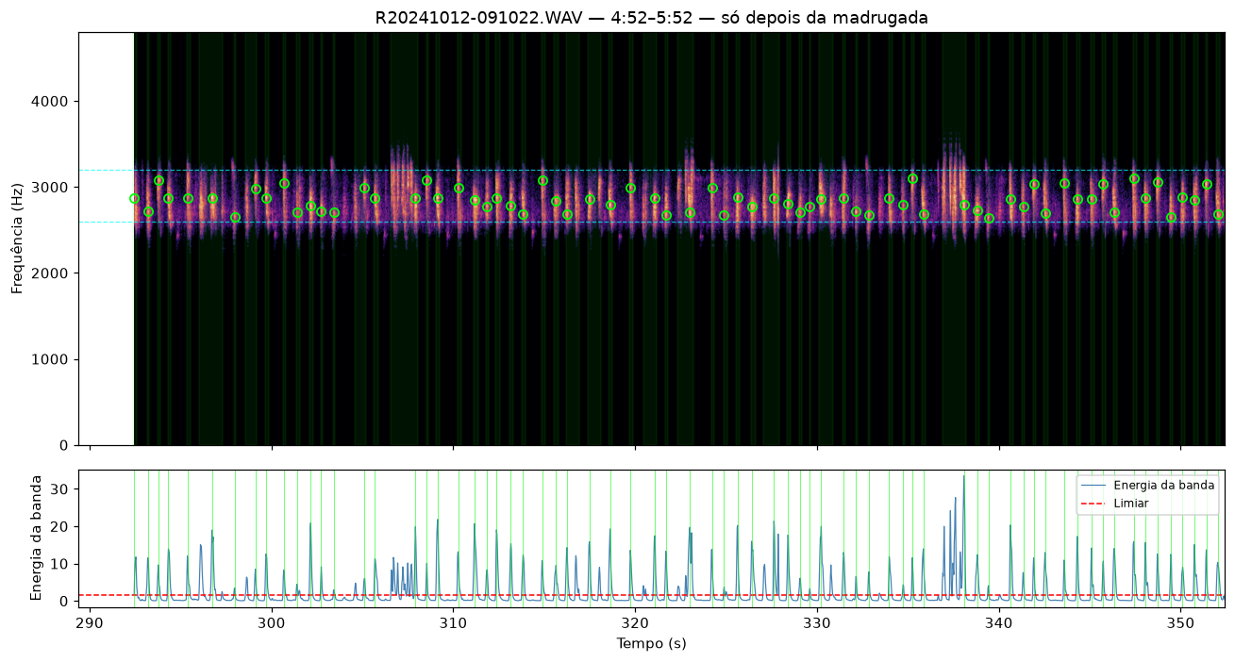
PROVISÓRIO — eventos acústicos na banda calibrada 2,6–3,2 kHz; não é censo de machos nem prova de espécie em cada linha.
Validação humana, não o método de contagem. O lote de campo não gerou um PNG por evento (seriam 149 962 imagens). Aqui só o recorte de escuta da madrugada (30:45) com os picos já encontrados marcados em verde, mais um zoom no pico mais forte. Em arquivos longos o PNG do pipeline passa a ser a janela de 60 s com mais picos, não os primeiros 60 s. Ficheiros: reports/espectrogramas/.
Figura | Ficheiro | Estado | Legenda
1 | reports/espectrogramas/R20241012-041002_30m45s.png | embutida | R20241012-041002.WAV — 30:45–31:45 (04:40) — picos de vocalização. Recorte de escuta já combinado (64 eventos, ~2,93 kHz). Círculos verdes = eventos do lote, não uma recontagem.
2 | reports/espectrogramas/R20241012-041002_pico_1854s.png | embutida | Zoom ~8 s no pico mais forte deste minuto (~1853,65 s, 2928 Hz). Só para conferir a forma do canto; o método de contagem continua a ser a matriz numérica da STFT.
3 | reports/espectrogramas/R20241012-091022_densest_60s.png | embutida | R20241012-091022.WAV — janela de 60 s mais densa — só depois da madrugada. Não começar a validação por este ficheiro.
Regenerar PNGs (máquina com o WAV de campo e output/resultado.json): python3 scripts/export_espectrogramas_validacao.py depois python3 scripts/export_relatorio_provisorio.py

R20241012-041002.WAV — 30:45–31:45 (04:40) — picos de vocalização. Recorte de escuta já combinado (64 eventos, ~2,93 kHz). Círculos verdes = eventos do lote, não uma recontagem.
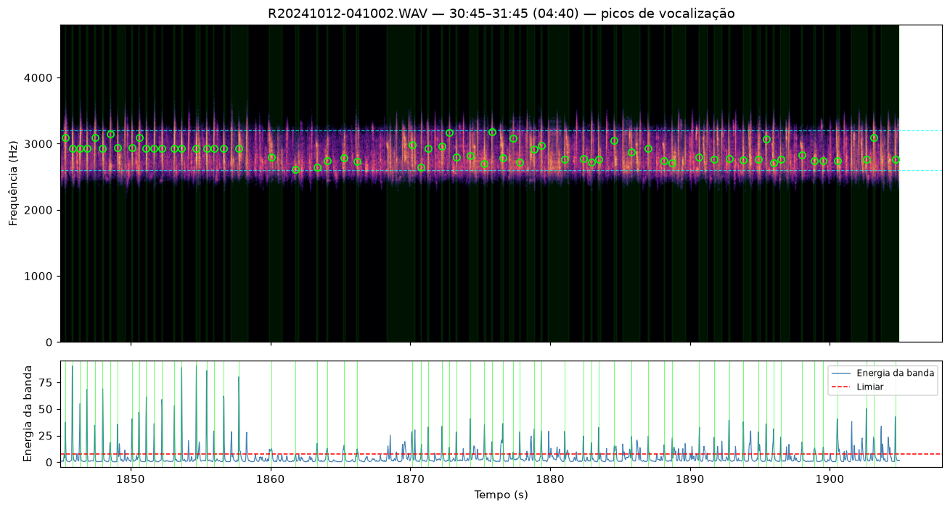

Zoom ~8 s no pico mais forte deste minuto (~1853,65 s, 2928 Hz). Só para conferir a forma do canto; o método de contagem continua a ser a matriz numérica da STFT.
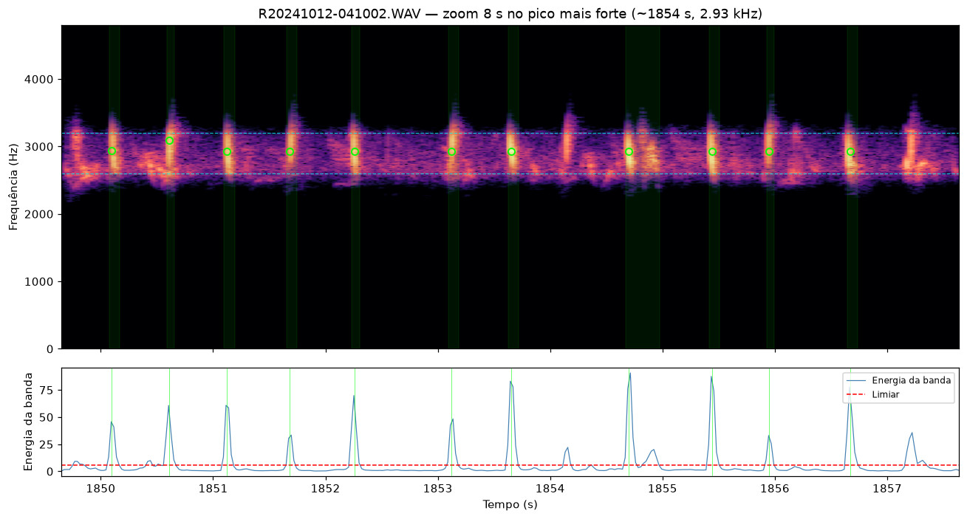

R20241012-091022.WAV — janela de 60 s mais densa — só depois da madrugada. Não começar a validação por este ficheiro.

